TVG
 |  |  |  |  |  |  |  |  |  |  |  |  |  |  |  |  | 2-2,2-4지
 |  |  |  |  |  |  |  |  | 수신감도 |  | 40 | 30 | 30 | 30 | 30 | 30 | 38 | 27
Dist | TVG = 0 | TVG = 1 | TVG = 2 | TVG = 3 | TVG = 4 | TVG = 5 | 인천 가좌 | TVG = OFF | Num | Dist | 적용 전 - (TVG : 0 / 수신감도 : 42) | TVG = 1 | TVG = 2 | TVG = 3 | TVG = 4 | 적용 후 - (TVG : 5 / 수신감도 : 28) | 인천 가좌 | TVG = OFF (수신감도 : 27)
3.4 | 1 | 1 | 1 | 1 | 1 | 1 | 1 | 40 | 1 | 0 | 40 | 30 | 30 | 30 | 30 | 30 | 38 | 1080
3.2 | 4 | 7 | 14 | 18 | 22 | 26 | 12 | 40 | 2 | 0.2 | 160 | 210 | 420 | 540 | 660 | 780 | 466 | 1080
3 | 8 | 10 | 16 | 20 | 24 | 28 | 19 | 40 | 3 | 0.4 | 320 | 300 | 480 | 600 | 720 | 840 | 716 | 1080
2.8 | 12 | 13 | 18 | 22 | 26 | 30 | 24 | 40 | 4 | 0.6 | 480 | 390 | 540 | 660 | 780 | 900 | 894 | 1080
2.6 | 16 | 16 | 20 | 24 | 28 | 32 | 27 | 40 | 5 | 0.8 | 640 | 480 | 600 | 720 | 840 | 960 | 1031 | 1080
2.4 | 20 | 20 | 22 | 26 | 30 | 34 | 30 | 40 | 6 | 1 | 800 | 600 | 660 | 780 | 900 | 1020 | 1144 | 1080
2.2 | 24 | 24 | 24 | 28 | 32 | 36 | 33 | 40 | 7 | 1.2 | 960 | 720 | 720 | 840 | 960 | 1080 | 1239 | 1080
2 | 28 | 28 | 28 | 30 | 34 | 38 | 35 | 40 | 8 | 1.4 | 1120 | 840 | 840 | 900 | 1020 | 1140 | 1321 | 1080
1.8 | 32 | 32 | 32 | 32 | 36 | 40 | 37 | 40 | 9 | 1.6 | 1280 | 960 | 960 | 960 | 1080 | 1200 | 1394 | 1080
1.6 | 36 | 36 | 36 | 36 | 38 | 42 | 38 | 40 | 10 | 1.8 | 1440 | 1080 | 1080 | 1080 | 1140 | 1260 | 1459 | 1080
1.4 | 40 | 40 | 40 | 40 | 40 | 44 | 40 | 40 | 11 | 2 | 1600 | 1200 | 1200 | 1200 | 1200 | 1320 | 1518 | 1080
1.2 | 44 | 44 | 44 | 44 | 44 | 46 | 41 | 40 | 12 | 2.2 | 1760 | 1320 | 1320 | 1320 | 1320 | 1380 | 1571 | 1080
TVG Curve
최종 증폭 비 : TVG Curve X 수신감도
1 | 48 | 48 | 48 | 48 | 48 | 48 | 43 | 40 | 13 | 2.4 | 1920 | 1440 | 1440 | 1440 | 1440 | 1440 | 1621 | 1080
0.8 | 52 | 52 | 52 | 52 | 52 | 52 | 44 | 40 | 14 | 2.6 | 2000 | 1560 | 1560 | 1560 | 1560 | 1560 | 1667 | 1080
0.6 | 56 | 56 | 56 | 56 | 56 | 56 | 45 | 40 | 15 | 2.8 | 2000 | 1680 | 1680 | 1680 | 1680 | 1680 | 1709 | 1080
0.4 | 60 | 60 | 60 | 60 | 60 | 60 | 46 | 40 | 16 | 3 | 2000 | 1800 | 1800 | 1800 | 1800 | 1800 | 1749 | 1080
0.2 | 64 | 64 | 64 | 64 | 64 | 64 | 47 | 40 | 17 | 3.2 | 2000 | 1920 | 1920 | 1920 | 1920 | 1920 | 1786 | 1080
0 | 68 | 68 | 68 | 68 | 68 | 68 | 48 | 40 | 18 | 3.4 | 2000 | 2000 | 2000 | 2000 | 2000 | 2000 | 1822 | 1080
3.6 | 72 | 72 | 72 | 72 | 72 | 72 | 49 | 40 | 19 | 3.6 | 2000 | 2000 | 2000 | 2000 | 2000 | 2000 | 1855 | 1080
3.8 | 76 | 76 | 76 | 76 | 76 | 76 | 50 | 40 | 20 | 3.8 | 2000 | 2000 | 2000 | 2000 | 2000 | 2000 | 1887 | 1080
4 | 80 | 80 | 80 | 80 | 80 | 80 | 50 | 40 | 21 | 4 | 2000 | 2000 | 2000 | 2000 | 2000 | 2000 | 1917 | 1080
4.2 | 84 | 84 | 84 | 84 | 84 | 84 | 51 | 40 | 22 | 4.2 | 2000 | 2000 | 2000 | 2000 | 2000 | 2000 | 1946 | 1080
4.4 | 88 | 88 | 88 | 88 | 88 | 88 | 52 | 40 | 23 | 4.4 | 2000 | 2000 | 2000 | 2000 | 2000 | 2000 | 1973 | 1080
4.6 | 92 | 92 | 92 | 92 | 92 | 92 | 53 | 40 | 24 | 4.6 | 2000 | 2000 | 2000 | 2000 | 2000 | 2000 | 1999 | 1080
4.8 | 96 | 96 | 96 | 96 | 96 | 96 | 53 | 40 | 25 | 4.8 | 2000 | 2000 | 2000 | 2000 | 2000 | 2000 | 2000 | 1080
5 | 100 | 100 | 100 | 100 | 100 | 100 | 54 | 40 | 26 | 5 | 2000 | 2000 | 2000 | 2000 | 2000 | 2000 | 2000 | 1080
5.2 | 104 | 104 | 104 | 104 | 104 | 104 | 55 | 40 | 27 | 5.2 | 2000 | 2000 | 2000 | 2000 | 2000 | 2000 | 2000 | 1080
5.4 | 108 | 108 | 108 | 108 | 108 | 108 | 55 | 40 | 28 | 5.4 | 2000 | 2000 | 2000 | 2000 | 2000 | 2000 | 2000 | 1080
5.6 | 112 | 112 | 112 | 112 | 112 | 112 | 56 | 40 | 29 | 5.6 | 2000 | 2000 | 2000 | 2000 | 2000 | 2000 | 2000 | 1080
5.8 | 116 | 116 | 116 | 116 | 116 | 116 | 56 | 40 | 30 | 5.8 | 2000 | 2000 | 2000 | 2000 | 2000 | 2000 | 2000 | 1080
6 | 120 | 120 | 120 | 120 | 120 | 120 | 57 | 40 | 31 | 6 | 2000 | 2000 | 2000 | 2000 | 2000 | 2000 | 2000 | 1080
6.2 | 124 | 124 | 124 | 124 | 124 | 124 | 57 | 40 | 32 | 6.2 | 2000 | 2000 | 2000 | 2000 | 2000 | 2000 | 2000 | 1080
6.4 | 128 | 128 | 128 | 128 | 128 | 128 | 58 | 40 | 33 | 6.4 | 2000 | 2000 | 2000 | 2000 | 2000 | 2000 | 2000 | 1080
660 | 132 | 132 | 132 | 132 | 132 | 132 | 58 | 40 | 34 | 6.6 | 2000 | 2000 | 2000 | 2000 | 2000 | 2000 | 2000 | 1080
680 | 136 | 136 | 136 | 136 | 136 | 136 | 59 | 40 | 35 | 6.8 | 2000 | 2000 | 2000 | 2000 | 2000 | 2000 | 2000 | 1080
700 | 140 | 140 | 140 | 140 | 140 | 140 | 59 | 40 | 36 | 7 | 2000 | 2000 | 2000 | 2000 | 2000 | 2000 | 2000 | 1080
720 | 144 | 144 | 144 | 144 | 144 | 144 | 60 | 40 | 37 | 7.2 | 2000 | 2000 | 2000 | 2000 | 2000 | 2000 | 2000 | 1080
740 | 148 | 148 | 148 | 148 | 148 | 148 | 60 | 40 | 38 | 7.4 | 2000 | 2000 | 2000 | 2000 | 2000 | 2000 | 2000 | 1080
760 | 152 | 152 | 152 | 152 | 152 | 152 | 60 | 40 | 39 | 7.6 | 2000 | 2000 | 2000 | 2000 | 2000 | 2000 | 2000 | 1080
780 | 156 | 156 | 156 | 156 | 156 | 156 | 61 | 40 | 40 | 7.8 | 2000 | 2000 | 2000 | 2000 | 2000 | 2000 | 2000 | 1080
800 | 160 | 160 | 160 | 160 | 160 | 160 | 61 | 40 | 41 | 8 | 2000 | 2000 | 2000 | 2000 | 2000 | 2000 | 2000 | 1080
820 | 164 | 164 | 164 | 164 | 164 | 164 | 62 | 40 | 42 | 8.2 | 2000 | 2000 | 2000 | 2000 | 2000 | 2000 | 2000 | 1080
840 | 168 | 168 | 168 | 168 | 168 | 168 | 62 | 40 | 43 | 8.4 | 2000 | 2000 | 2000 | 2000 | 2000 | 2000 | 2000 | 1080
860 | 172 | 172 | 172 | 172 | 172 | 172 | 62 | 40 | 44 | 8.6 | 2000 | 2000 | 2000 | 2000 | 2000 | 2000 | 2000 | 1080
880 | 176 | 176 | 176 | 176 | 176 | 176 | 63 | 40 | 45 | 8.8 | 2000 | 2000 | 2000 | 2000 | 2000 | 2000 | 2000 | 1080
900 | 180 | 180 | 180 | 180 | 180 | 180 | 63 | 40 | 46 | 9 | 2000 | 2000 | 2000 | 2000 | 2000 | 2000 | 2000 | 1080
920 | 184 | 184 | 184 | 184 | 184 | 184 | 64 | 40 | 47 | 9.2 | 2000 | 2000 | 2000 | 2000 | 2000 | 2000 | 2000 | 1080
940 | 188 | 188 | 188 | 188 | 188 | 188 | 64 | 40 | 48 | 9.4 | 2000 | 2000 | 2000 | 2000 | 2000 | 2000 | 2000 | 1080
960 | 192 | 192 | 192 | 192 | 192 | 192 | 64 | 40 | 49 | 9.6 | 2000 | 2000 | 2000 | 2000 | 2000 | 2000 | 2000 | 1080
980 | 196 | 196 | 196 | 196 | 196 | 196 | 65 | 40 | 50 | 9.8 | 2000 | 2000 | 2000 | 2000 | 2000 | 2000 | 2000 | 1080
1000 | 200 | 200 | 200 | 200 | 200 | 200 | 65 | 65 | 51 | 10 | 2000 | 2000 | 2000 | 2000 | 2000 | 2000 | 2000 | 1751
1020 | 204 | 204 | 204 | 204 | 204 | 204 | 65 | 65 | 52 | 10.2 | 2000 | 2000 | 2000 | 2000 | 2000 | 2000 | 2000 | 1760
1040 | 208 | 208 | 208 | 208 | 208 | 208 | 65 | 65 | 53 | 10.4 | 2000 | 2000 | 2000 | 2000 | 2000 | 2000 | 2000 | 1768
1060 | 212 | 212 | 212 | 212 | 212 | 212 | 66 | 66 | 54 | 10.6 | 2000 | 2000 | 2000 | 2000 | 2000 | 2000 | 2000 | 1776
1080 | 216 | 216 | 216 | 216 | 216 | 216 | 66 | 66 | 55 | 10.8 | 2000 | 2000 | 2000 | 2000 | 2000 | 2000 | 2000 | 1784
1100 | 220 | 220 | 220 | 220 | 220 | 220 | 66 | 66 | 56 | 11 | 2000 | 2000 | 2000 | 2000 | 2000 | 2000 | 2000 | 1792
1120 | 224 | 224 | 224 | 224 | 224 | 224 | 67 | 67 | 57 | 11.2 | 2000 | 2000 | 2000 | 2000 | 2000 | 2000 | 2000 | 1800
1140 | 228 | 228 | 228 | 228 | 228 | 228 | 67 | 67 | 58 | 11.4 | 2000 | 2000 | 2000 | 2000 | 2000 | 2000 | 2000 | 1807
1160 | 232 | 232 | 232 | 232 | 232 | 232 | 67 | 67 | 59 | 11.6 | 2000 | 2000 | 2000 | 2000 | 2000 | 2000 | 2000 | 1815
1180 | 236 | 236 | 236 | 236 | 236 | 67 | 67 | 67 | 60 | 11.8 | 2000 | 2000 | 2000 | 2000 | 2000 | 2000 | 2000 | 1822

수신파형
4월 27일

구분
슬러지 계면 높이 (m) | 2.7 | 3 | 3.5
감도 곡선(TVG * 수신감도) | 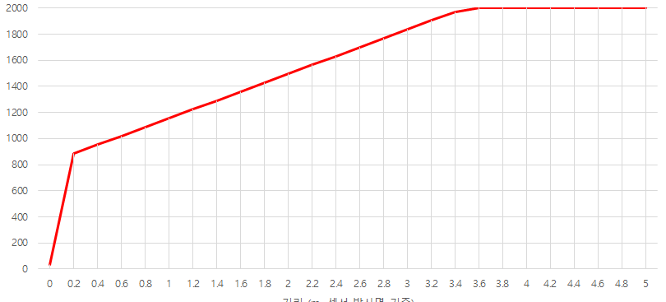
파형
설정 | 수신감도 : 34 , 최종 문턱전압 : 50%로설정
5월 4일

구분
슬러지 계면 높이 (m) | 1.5~1.4 | 1.6 | 1.7~1.6 | -
감도 곡선(TVG * 수신감도) | 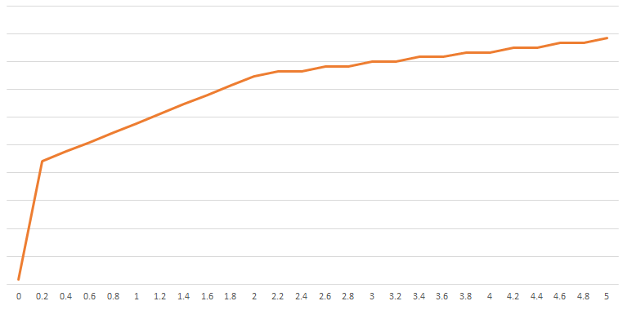
파형
설정 | 수신감도 : 34 , 최종 문턱전압 : 1.2V로 설정

